画面イメージ
詳細設計書 | 画面名称 | B0802_クーポン券取得画面 | システムID | 改訂日 | 2020-10-05
 | 機能名称 |  | システム名称 | 改訂者 | 沙慶

画面イメージ

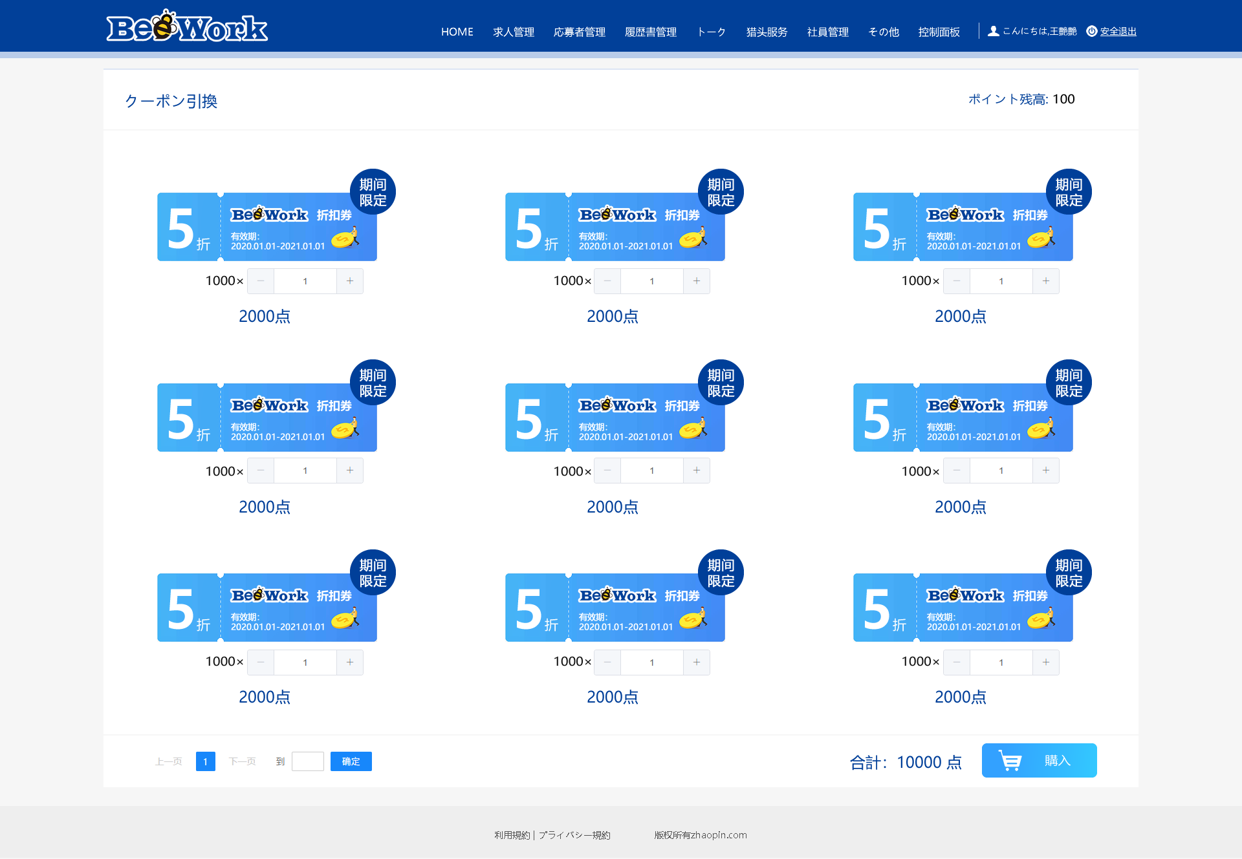

前端传值

